Bayr.Formel
Bayerische Formel
Notenumrechnung für Noten aus den Vereinigen Staaten von Amerika (USA)
Maximalnote minus erreichter Note, geteilt durch Maximalnote minus unterster Bestehensnote, das Ergebnis mit drei multipliziert, plus 1.

Nmax | beste erreichbare Note im ausländischen Notensystem
Nmin | schlechteste Note zum Bestehen im ausländischen Notensystem
Nd | in das deutsche System zu transformierende Note

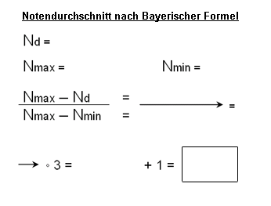

 |  | Zur Berechnung bitte die im Ausland erhaltene Note eingeben und bestätigen: |  |  | Bitte eingeben:
 |  |  |  |  | A | 4
 |  |  |  |  | A- | 3.7
 |  |  |  |  | B+ | 3.3
 |  | N-Max | N-Min | N-D | B | 3
 |  | 4 | 1 | 0 | B- | 2.7
 |  |  |  |  | C+ | 2.3
 |  |  |  |  | C+ | 2
 |  |  |  |  | C- | 1.7
 |  |  | Göttinger Note | -- | D+ | 1.3
 |  |  |  | -- | D | 1

Wenn Sie in den Vereinigten Staaten von Amerika Noten wie "A" oder "B" etc. erhalten haben, geben Sie bitte die entsprechende Zahl anhand der rechten Tabelle zur Berechnung ein.

 |  |  | aktualisiert am: | 2023-01-09

